Sheet1
名称 | 简称 | Architecture | 主要方法 | loss function | Distance Function | 数据集/构图方式 | 缺点
Scalable Graph-based Bug Search for Firmware Images （可扩展的基于图形的固件图像错误搜索 2016） | Genius-2016 | asm+cfg+图匹配 | 从CFG中学习高级特征表示，并通过与一组名为codebook的表示图生成向量来计算相似度 | / | / |  | 基于图匹配算法的相似函数逼近难以适用不同的应用，并且只考虑了CFG的结构信息，效率低。
Neural Network-based Graph Embedding for Cross-Platform Binary Code Similarity Detection （基于神经网络的图形嵌入跨平台二进制代码相似度检测 2017） | Gemini-2017 | asm+acfg+GNN,Siamese NN | 基于struct2vec，并以ACFG作为输入。在ACFG中，每个节点都是为每个基本块手动形成的特征向量。并结合孪生网络来生成两个函数的向量表示和相似度计算网络将函数编码为向量进行相似性检测。 | Contrastive loss | Cosine distance |  | 只是基于CFG的结构提取特征，而忽略了指令的语义信息。现有算法嵌入过程效率低,需做区分的程序在控制流图上需有明显差异
Learning Binary Code with Deep Learning to Detect Software Weakness （使用深度学习学习二进制代码以检测软件弱点 2017） | instruction2vec-2017 | asm | 提出了指令嵌入模型。同时使用操作码和操作数信息，将每个指令映射到向量上，使用word2vec模型来训练指令嵌入模型。 | / | /
αDiff: Cross-version Binary Code Similarity Detection with DNN(αDiff：使用 DNN 进行跨版本二进制代码相似性检测 2018) | ɑDiff-2018 | byte+CNN,Siamese NN | 1.将指令的原始字节作为输入来训练基于cnn的暹罗架构，输出函数内特征 2.分析函数调用图，提取函数间特征 3.统计导入函数，提取模块间特征 基于以上三个语义特征计算距离 | Contrastive loss | 基于三个语义特征的距离向量
Investigating Graph Embedding Neural Networks with Unsupervised Features Extraction for Binary Analysis （研究用无监督特征提取的图嵌入神经网络的二元分析 2019） | i2v_attention-2019 | asm+CFG,GNN | 将特征以无监督的方式于CFG的顶点关联起来，放入一个Struct2vec网络中进行训练，指令嵌入模型采用了注意力机制进行聚合 | crossentropy | /
Asm2Vec: Boosting Static Representation Robustness for Binary Clone Search against Code Obfuscation and Compiler Optimization（Asm2Vec：针对代码混淆和编译器优化提高二进制克隆搜索的静态表示鲁棒性 2019） | Asm2Vec-2019 | asm+PV-DM | 1. 利用PV-DM模型同时生成指令嵌入和包含这些指令的函数的嵌入。将每个指令视为一个操作码和两个操作数，并分别学习操作码和操作数的嵌入。 2. 计算被搜索函数的嵌入向量 3. 通过比较嵌入向量获取相近函数列表 | Log probability | Cosine distance
Order Matters: Semantic-Aware Neural Networks for Binary Code Similarity Detection.（用于二进制代码相似性检测的语义感知神经网络2020） | Order Matters-2020 | IDA microcode+BERT, CNN,MPNN(GNN),Siamese NN | 1. 使用BERT进行基本块语义建模 2. MPNN(GNN)对BERT的输出进一步做嵌入，获取整个函数的嵌入 3. 提取邻接矩阵，使用CNN提取特征，与2中的特征合并用于相似度分析 解决了：节点顺序信息 | cross entropy | Cosine distance |  | 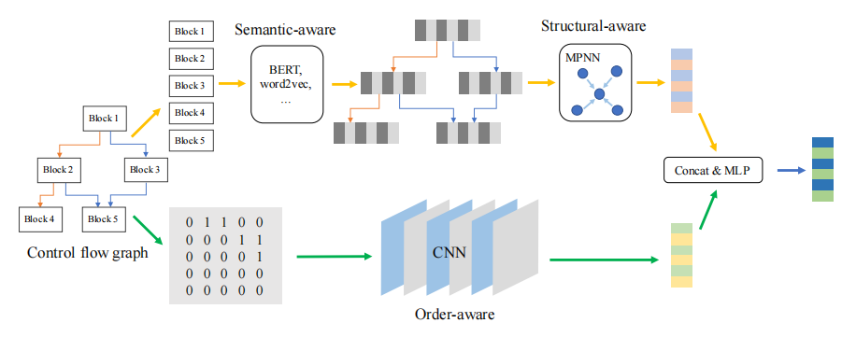
Self-Attentive Function Embeddings for Binary Similarity（二元相似性的自注意函数嵌入2021） | SAFE-2021 | asm+RNN,Siamese NN | 将每条指令视为一个单词，将每个函数视为一个文档。通过这种方式在反汇编代码上应用word2vec算法生成指令嵌入，并提出一个使用双向RNN和注意力机制网络来生成函数嵌入 | Contrastive loss? | Cosine distance |  |  | 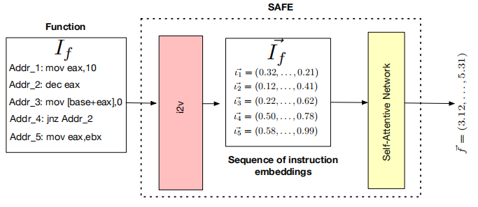
PalmTree: Learning an Assembly Language Model for Instruction Embedding(学习汇编代码的指令嵌入) | PalmTree-2021 | asm+BERT | PalmTree基于BERT模型，使用三个预训练任务来体现汇编语言的特征，如重新排序和长期数据依赖 | / | / |  |  | 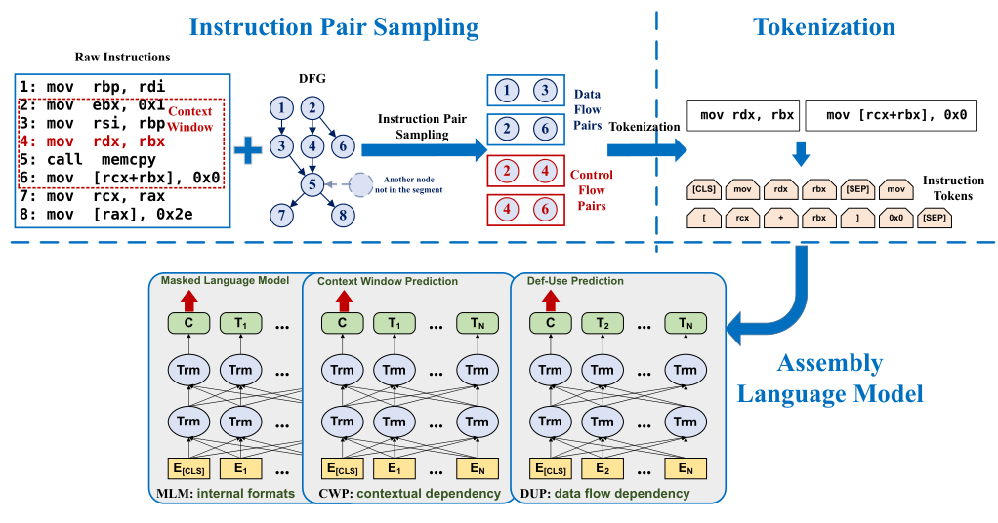
Practical Binary Code Similarity Detection with BERT-based Transferable Similarity Learning（基于bert的可转移相似度学习的实用二进制代码相似度检测2022） | binshot-2022 | asm+BERT, Siamese NN | 通过采用BERT学习汇编代码之间的关系（即在训练前），将其很好地调整为BCSD任务（即微调）。它在基于bert的孪生体系结构上学习一个具有二进制交叉熵的加权距离向量。 | binary cross entropy | Weighted squared error
jTrans: Jump-Aware Transformer for Binary Code Similarity Detection（使用跳跃transformer对二进制代码相似性进行检测2022） | jTrans-2022 | asm+BERT, Siamese NN | 使用了bert的体系结构，使用修改的bert来表示跳转指令，以了解它们的跳转目标，从而学习到函数的控制流信息。并使用孪生网络中另一个流行的三重损失来函数训练他们的下游模型。 | jTrans在预训练阶段的总体损失函数是MLM和JTP任务目标函数的总和 | Cosine distance |  |  | 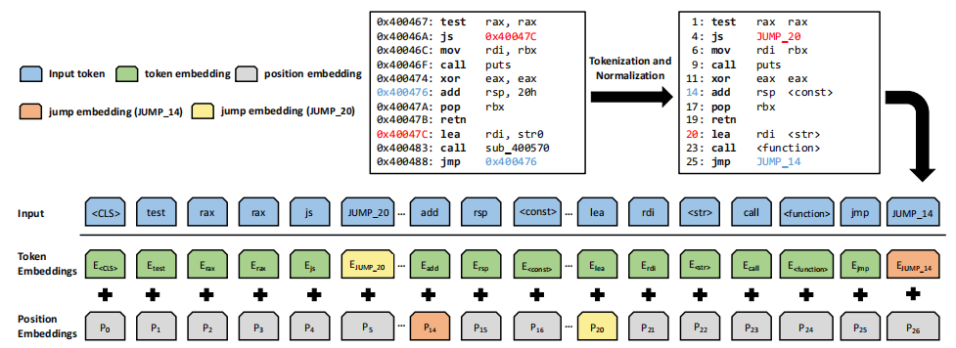
Asteria-Pro: Enhancing Deep-Learning Based Binary Code Similarity Detection by Incorporating Domain Knowledge（通过整合领域知识来增强基于深度学习的二进制代码相似度检测2023） | Asteria-Pro-2023 | asm+tree-LSTM,Siamese NN | 利用目标函数的抽象语法树AST，然后训练一个基于tree-LSTM模型的暹罗架构。利用模型和目标调用者，得到相似性得分。 | binary cross entropy | 将输出的两个向量经过减乘运算拼接到一起，再经过softmax激活层生成一个二维向量为：[不相似分数,相似分数 ]
VulHawk: Cross-architecture Vulnerability Detection with Entropy-based Binary Code Search（VulHawk：使用基于熵的二进制代码搜索的跨架构漏洞检测） | VulHawk-2023 | IDA microcode+RoBERTa,gcn | 1.将二进制代码提升为microcode，使用一个基于RoBERTa的语言模型处理microcode序列来构建基本的块嵌入。采用GCNs集成基本块嵌入和控制流图(CFGs)来生成函数嵌入。 2.引入香农熵来表示二进制文件中的信息量 | 暂时不懂 | 暂时不懂
UniASM: Binary Code Similarity Detection without Fine-tuning（UniASM：二进制代码相似度检测，无需进行微调） | UniASM-2023 | UniLM |  |  |  |  |  | 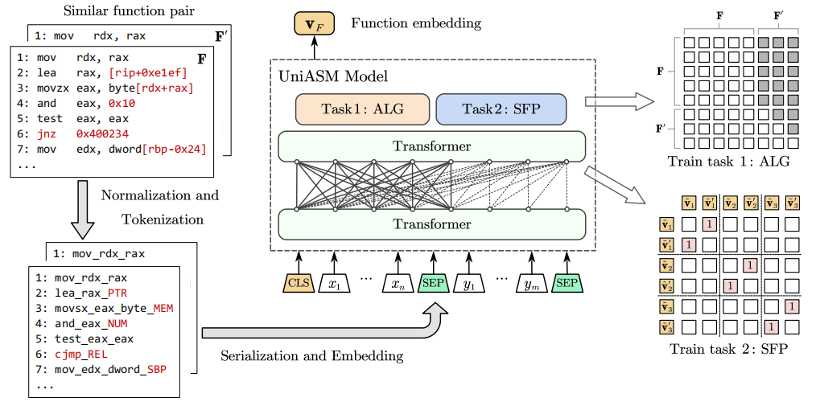
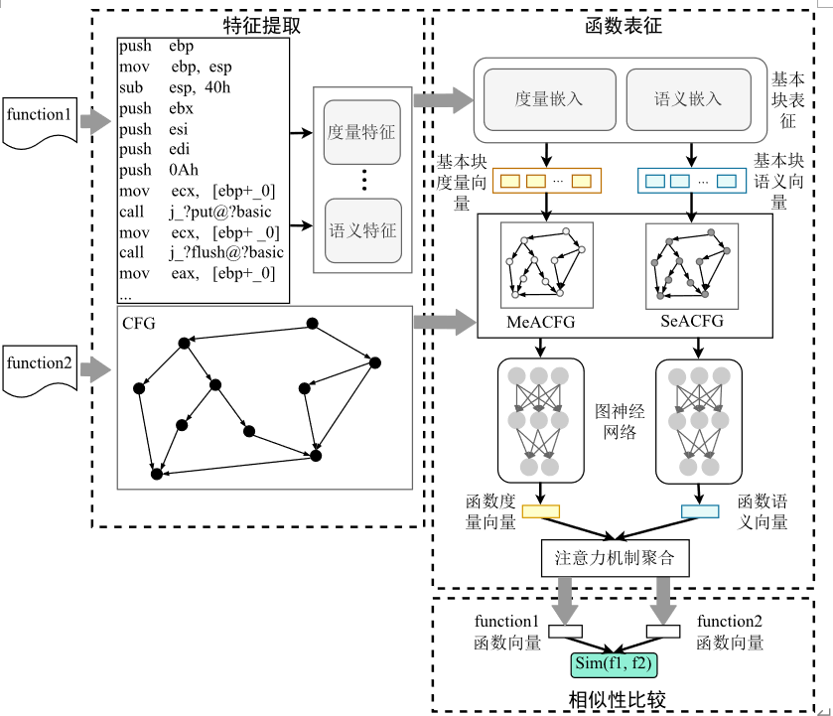
Hierarchical Attention Graph Embedding Networks for Binary Code Similarity against Compilation Diversity（层次注意图嵌入了二进制码相似性和编译多样性的网络） | 师兄的论文 | asm+gnn，Siamese NN | 每个函数构造一个度量属性控制流图MeACFG(函数的CFG和度量信息)和语义属性控制流图SeACFG（函数的CFG和语义信息）。这两种类型的图结构数据将分别作为gnn的输入，最后通过注意力机制进行聚合. | MSE，mean squared error | Cosine distance
 |  |  |  |  |  | https://github.com/SoftSec-KAIST/BinKit

